Registration
Group Registration Form/Com aqua
April 12-17, 2015, Daegu & Gyeongbuk, Rep.of Korea
The 7th World Water Forum Citizens' Network JAPAN/
Water Cooperation Association <Com aqua>
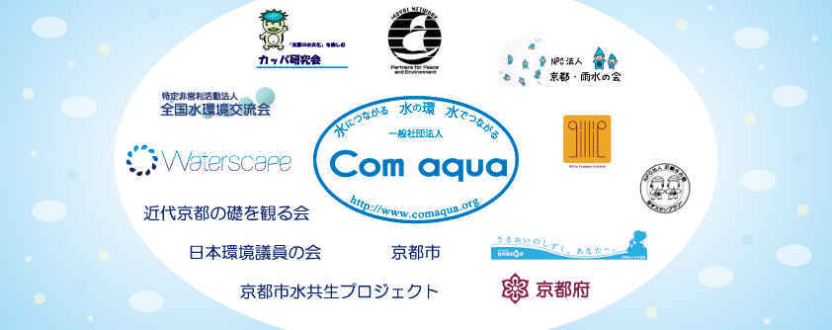
 |  |  |  |  |  |  |  |  |  |  |  |  |  |  |  |  |  |  |  |  |  |  |  |  |  |  |  | 団体名
返信先： info@comaqua.org 一般社団法人Com aqua事務局 第７回世界水フォーラム市民ネットジャパン |  |  |  |  |  |  |  |  |  |  |  |  |  |  |  |  |  |  |  |  |  |  |  |  |  |  |  | 申込者名
【注意事項】 フォーマットには数式が含まれております。このまま各人で保存をしてから記入しご返送ください。お手元には一旦必ず保存ください。 １） * が付いている箇所は、必須項目です。 ２）数の制限はございません。

Participant's Information |  |  |  |  |  |  |  |  |  |  |  |  |  |  |  |  |  |  |  |  |  |  |  |  |  |  |  | Official Program |  |  |  | Flight Itinerary |  |  |  |  |  |  |  | Accommodation plan |  |  |  |  |  |  | Payment
No. | Type | Category (Registration Fee) | Forum Pass* | Selected Dates* | E-mail* | Title* | First Name* | Last Name* | Country* | Type of Organization* | Organization* | Position* | Address* | City/State* | Phone No.* (Country Code-Area Code-Number) |  | Spcial Dietary Needs | Request an Invitation Letter for a Visa* | Opening Ceremony* | Passport No.* | Nationality* | Date of Birth* | Issue Date* | Expiration Date* | Passport Type* | Opening Ceremony | Special Program | Welcome Reception | Closing Ceremony | Arrival in Korea |  |  |  |  | Departure from Korea |  |  |  |  | Stay Hotel |  |  |  |  |  | Title* | Payment Type | Sender's Name*
 |  |  |  |  |  |  |  |  |  |  |  |  |  |  |  |  |  |  |  |  |  |  |  |  |  |  |  |  |  | Date | Time | Airport | City | Flight No. | Date | Time | Airport | City | Flight No. | In | Out | City | Room Rate | Room Type
選択肢 |  |  | 選択肢あり | April 12, 2015 April 13, 2015 April 14, 2015 April 15, 2015 April 16, 2015 April 17, 2015 |  | 選択肢あり |  |  |  | 選択肢あり |  |  |  |  | 選択肢あり |  | 選択肢あり | 選択肢あり | 選択肢あり |  |  |  |  |  |  | 選択肢あり | 選択肢あり | 選択肢あり | 選択肢あり
解説 |  | 記載不要 | 上記の日程から、参加日をお選びください。 |  |  | 性別 | パスポートに記載されている名前をご記入ください。 |  |  |  |  |  |  |  |  |  |  |  | オープニングセレモニーに参加する場合は、上記の項目への記載が必須です。 |  |  |  |  |  |  |  |  |  |  |  |  |  |  |  |  |  |  |  |  |  |  |  |  |  |  |  | お支払方法は、海外送金となります。 | 同じ人・団体が複数人分の支払いをすることも可能です。
ex) | Early-Bird | Free | 3-Day Pass | April 12, 2015 April 13, 2015 April 14, 2015 | sampl@gmail.com | Mr. | Tato | Shizuku | Japan | Civil Society(Civil Organization/NGO) | Com aqua | Manager | 5-4, Nihongashi-Hakozaki-cho, Cho-ku | Tokyo | Phone Number (Office) | 81-3-5645-8044 | No Beef | No | I would like to attend | M12345678 | Republic of JAPAN | 10 May 1980 | 12 May 2010 | 12 May 2020 | Ordinary | I would like to attend | I would like to attend | I would like to attend | I do not attend | 11 April 2015 | 19:20:00 | Gimhae International Airport | Pusan | K1234 | 15 April 2015 | 10:20:00 | Gimhae International Airport | Pusan | K2345 | 13Feb | 17Feb | Pusan | Business10,000～' | Twin-single use | 1 | Ms. | Bank Transfer | Sato Taro
1 | Standard
2 | Standard
3 | Standard
4 | Standard
5 | Standard
 | For 3-day and 1-day participants, please provide the dates you would like to attend. |  |  |  |  |  | Name on your Passport |  |  |  |  |  |  |  |  |  |  | Please provide your passport information if you would like to request an Invitation Letter for a Visa and/or attend the Opening Ceremony. |  |  |  |  |  |  |  |  |  |  |  | You can update or modify the flight itinerary at "Your Account" page.

 |  |  |  |  |  |  |  |  |  |  |  |  |  |  |  |  |  |  |  |  |  |  |  |  |  |  |  |  |  |  |  |  |  |  |  |  |  |  |  |  |  | Pusan | Sweet15,000～' | Sngle
 |  |  |  |  |  |  |  |  |  |  |  |  |  |  |  |  |  |  |  |  |  |  |  |  |  |  |  |  |  |  |  |  |  |  |  |  |  |  |  |  |  | Daegu | City12,000～' | Twin-single use
 |  |  |  |  |  |  |  |  |  |  |  |  |  |  |  |  |  |  |  |  |  |  |  |  |  |  |  |  |  |  |  |  |  |  |  |  |  |  |  |  |  | Gyeongju | Business10,000～' | Twin
 |  |  |  |  |  |  |  |  |  |  |  |  |  |  |  |  |  |  |  |  |  |  |  |  |  |  |  |  |  |  |  |  |  |  |  |  |  |  |  |  |  |  | Motel8,000～' | W-Single use
 |  |  |  |  |  |  |  |  |  |  |  |  |  |  |  |  |  |  |  |  |  |  |  |  |  |  |  |  |  |  |  |  |  |  |  |  |  |  |  |  |  |  |  | W
 |  |  |  |  |  |  |  |  |  |  |  |  |  |  |  |  |  |  |  |  |  |  |  |  |  |  |  |  |  |  |  |  |  |  |  |  |  |  |  |  |  |  |  | Triple

